Sheet1
タイトル | ビートでイート | ノーションURL https://www.notion.so/1ec23b471fae80e19f58f6ee3afa2d88?v=1ec23b471fae8019a025000cbf2a865b&pvs=4 |  |  | 氏名 | 宮田拓実、鈴木裕也

コンセプト | リズムに乗って完食を目指す |  | 画面 イメージ | 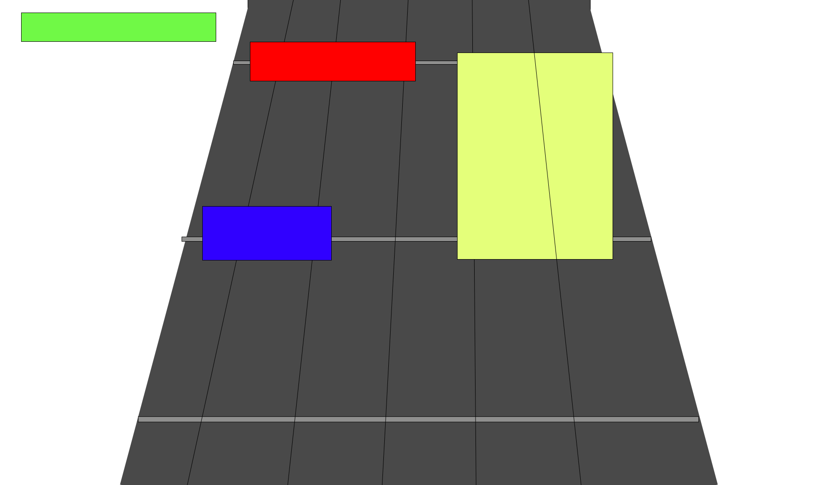

セールス ポイント | いろんなジャンルの音楽を遊べる事

ターゲット ユーザー | 音ゲー好きの人、１０代～、胃もたれをしない人 |  | 操作方法 | タップ、長押し、スライド

ゲーム概要 | 楽しくリズムにのるゲーム ゲームのクリアは完食といい 完食する方法はリザルト画面で体力が残っている事、 ゲーム内で体力がなくなると胃もたれ状態になり 胃もたれ状態では取得スコアが減少する ゲーム開発前に音楽を選択する ゲーム開始時にスキルを選択してからゲームを開始する スコアを高くする 実績は解除することで 音楽の追加やスキルの追加、ＵＩの見た目を変更する事ができる 難易度は複数あり ドリンク(drink)、オードブル(hors d'oeuvre)、スープ(soup)、メインディッシュ(main dish)、デセール(dessert) の５種類 |  | ゲームの流れ | 音源の選択 ↓ スキルの選択 ↓ メインゲーム ↓ リザルト ↓ 音源の選択へループ

 |  |  | ゲームシステム | 上から下にノーツが流れる、 ノーツの種類、 タップ、長押し、フリック、 長押しのノーツの最後を押しっぱなしで良い、 フリックは360度どの方向にフリックしても良い、 タップの判定は触れた瞬間、 体力は無くなったているときのスコアが少なくなる、 体力はノーツを失敗したら減る、 DC、Delicious、Yammy、Good、Miss、 の５種類のはんてがあり、上から順に良い、 コンボはYammy以上で継続する、 Missは体力にダメージをくらう、 回復はなくていいい、 基礎体力は１０００、Missが20回でゲームオーバー ゲーム開始前にスキルを選択 実績要素を追加

 |  |  | 世界観 | フードファイター様々な土地を食事をしながら周る
ゲームクリア 条件 | リザルト時に体力があるとクリア

ゲームオーバー 条件 | リザルト時に体力が残っているとクリア |  | 使用言語 | C#

 |  |  | 開発環境 | Unity

Sheet3
自身のHPと
損傷状態
損傷に応じたデバフのマ
ー
ク
障害物
敵の見た目

自身の所持している銃の持っている見た目

